Sheet1
序号 | 说明 | 图片 | 状态 | 类型
1 | 详细日志所有页面，查询不到数据（之前可以）
2 | 活跃玩家是否去重？ 实时统计中 注册账号数/活跃账号数与总览趋势数据不符 | 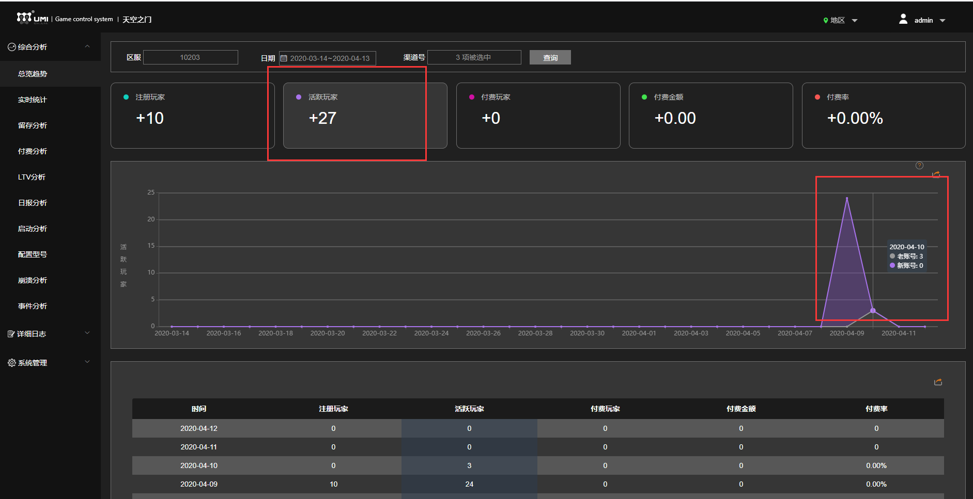 |  | 后端-文创
3 | 付费分析页面中，选择昨日数据进行查询，曲线图中出现4.12数据，后边出现空白日期的数据，是否前边的合计？ | 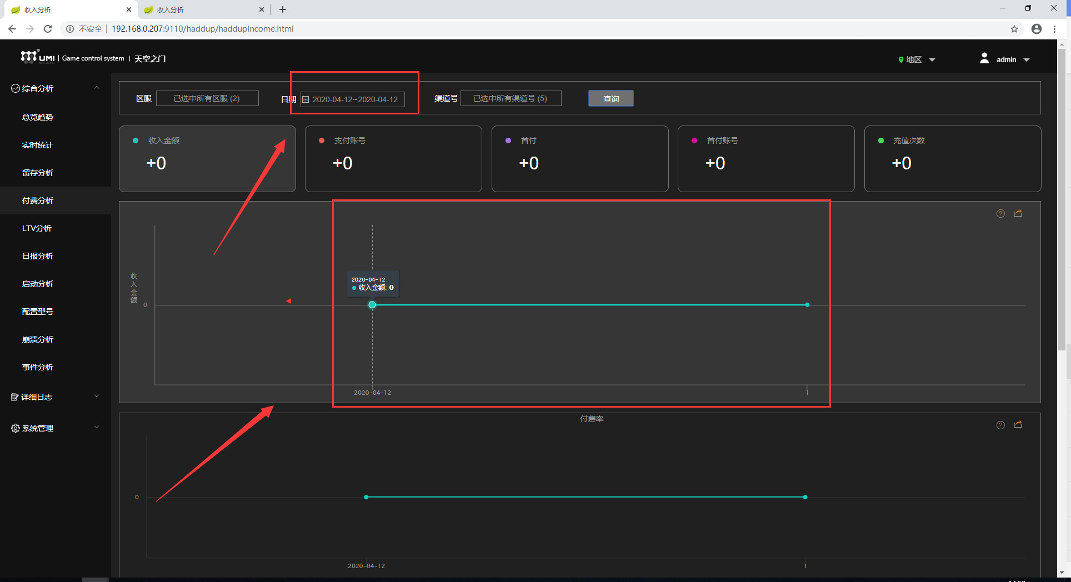 |  | 后端-文创
4 | LTV分析中的注册账号数/活跃玩家数，与总览趋势/留存分析中的数据不符 |  |  | 后端-文创
5 | 启动分析页面中，选择4.9时间，页面显示“所选时间没有数据”，但4.9有注册/活跃账号数 | 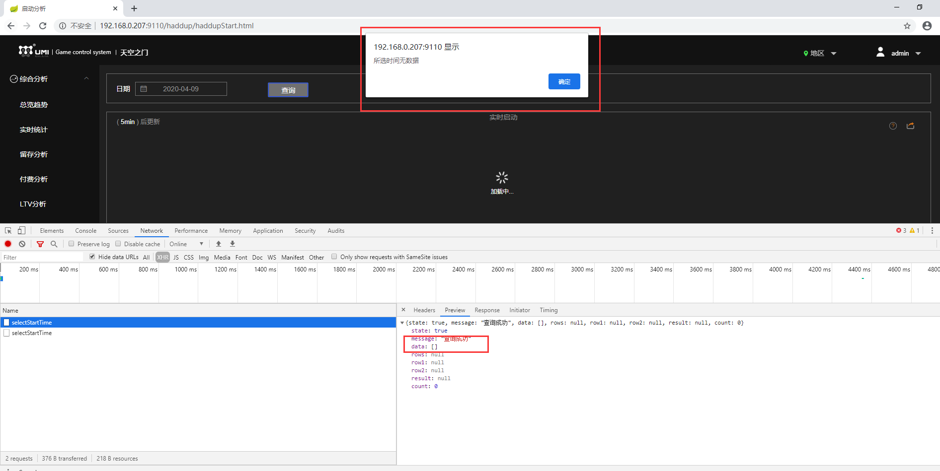 |  | 后端-文创 | 有数据时再确定下导出功能是否好使
6 | 启动分析页面中，点击启动延迟时间上边的查询按钮时，提示查询错误，选择日期后点击查询时，页面会弹出3次此时信息（延迟时间/IP地址/网络连接） | 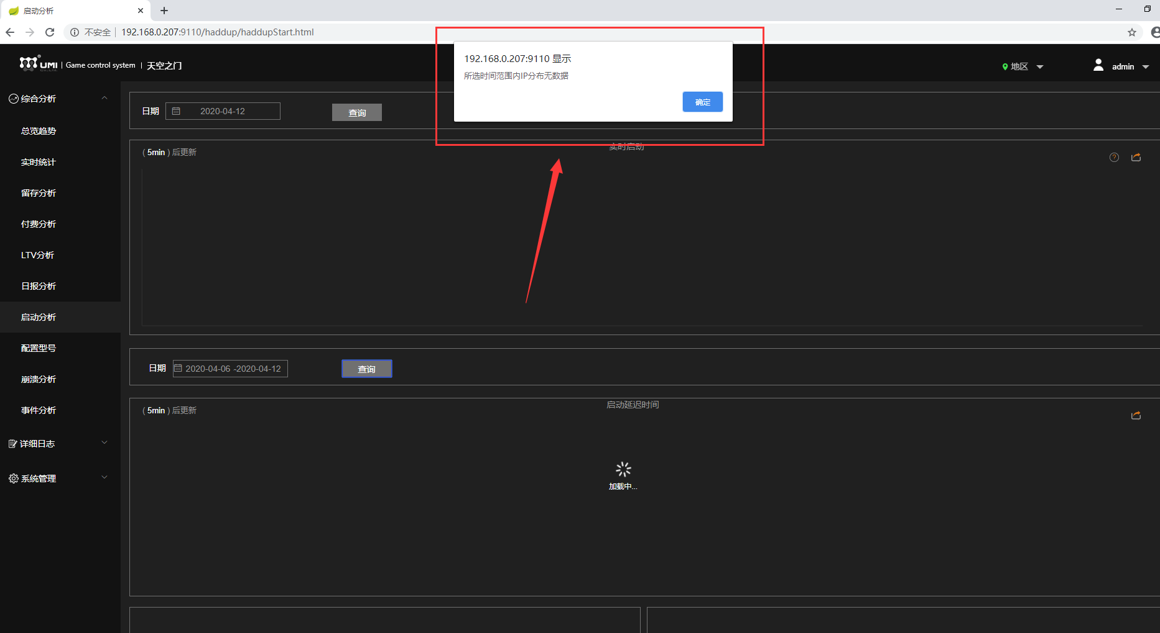 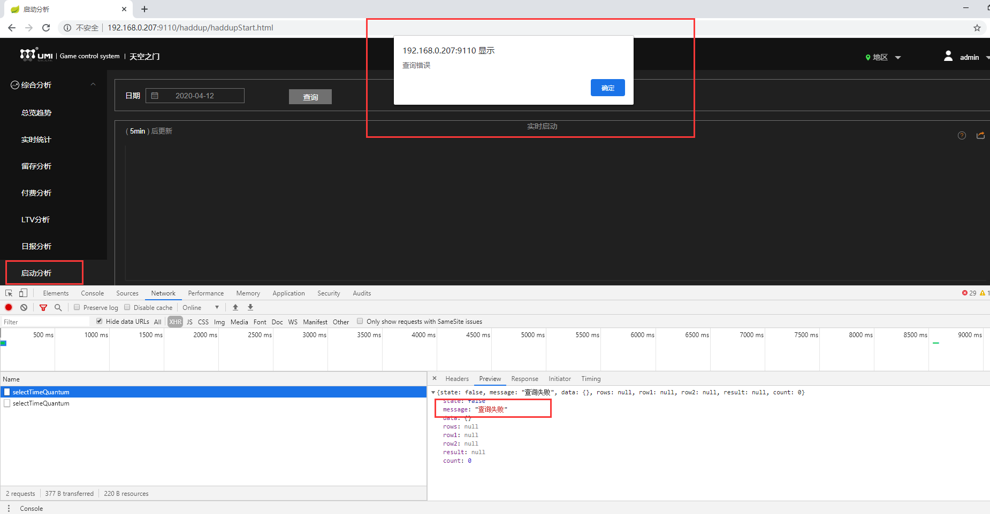 |  | 后端-文创
7 | 专属分析页面，点击查询后，页面没有任何反应，控制台返回信息显示："No message available" | 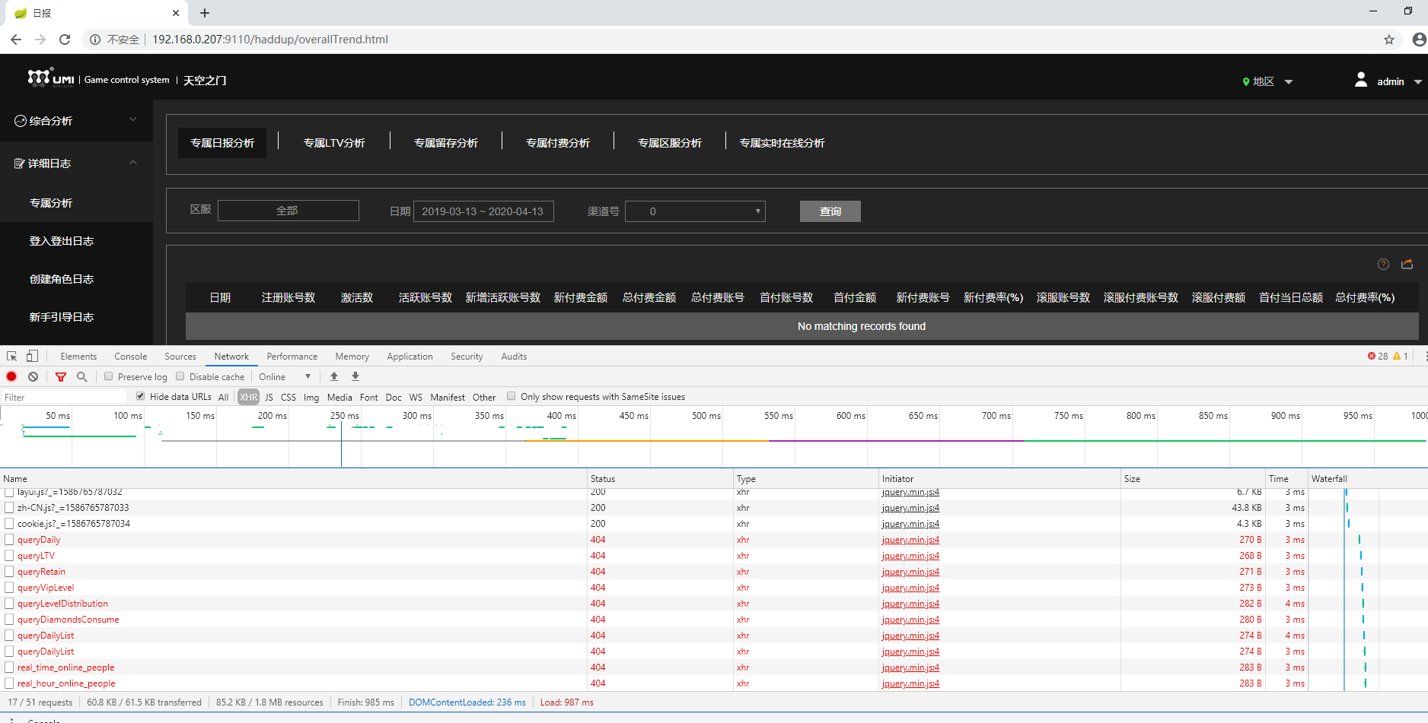 |  | 后端-亚峰 | 可以正常显示数据时需测试数据是否正确
8 | 登录登出日志中，选择2019.3.31-2020.4.13日期点击查询后，多次点击>翻页，页面会出现：返回的数据不符合规范，正确的成功状态码 (state) 应为：true，再次点击>后，页面不显示任何信息 | 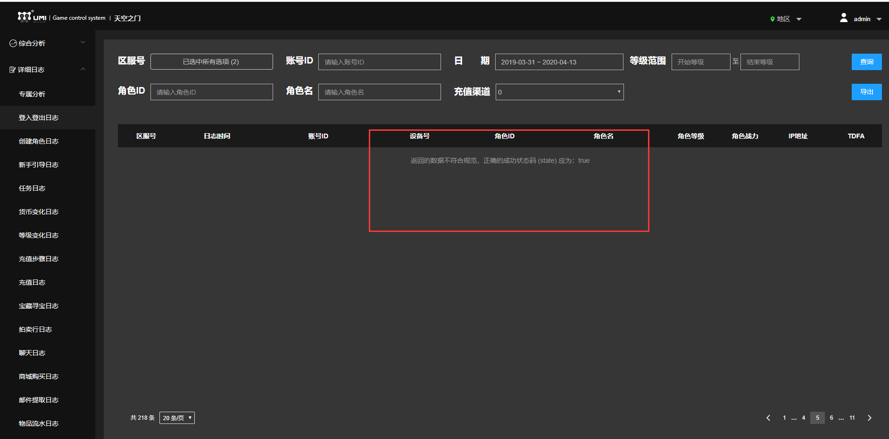 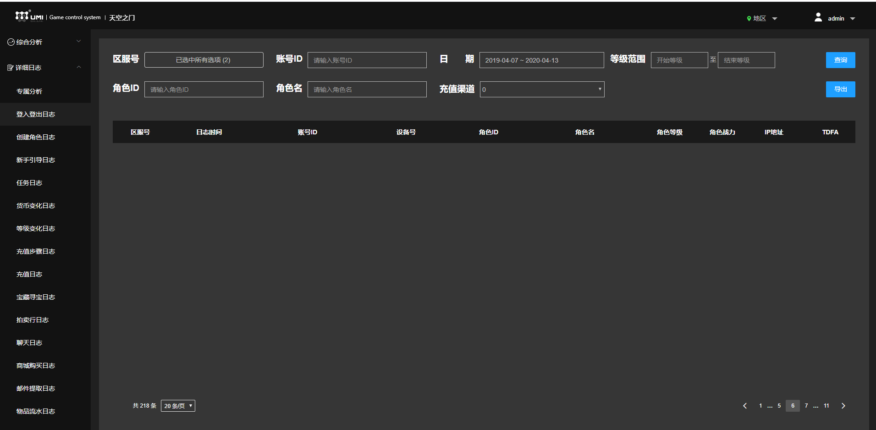 |  | 后端-亚峰
9 | 登录登出日志/创建角色日志/新手指导日志/任务日志/等级变化日志/充值步骤日志/充值日志/成长基金日志/活动查询日志/进出副本日志/击杀怪物日志/物品掉落日志/竞技场日志/军团击杀日志/跨服掠夺日志中，点击导出按钮后，页面一直显示:加载中... 控制台显示404，返回信息显示 message: "No message available" | 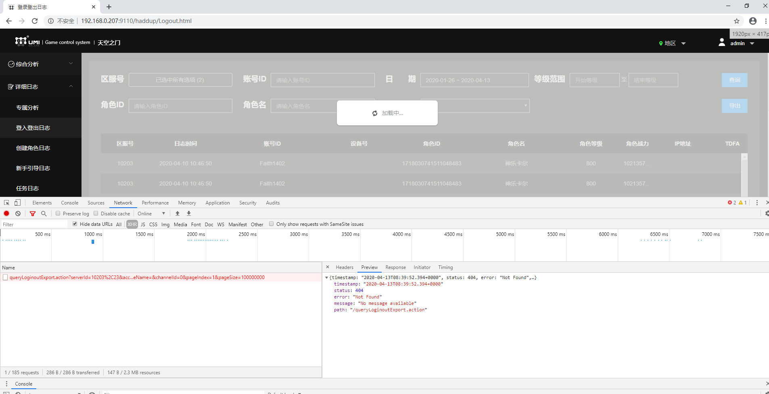 |  | 后端-亚峰
10 | 登录登出日志中，用角色名查询时，页面中出现：返回的数据不符合规范，正确的成功状态码 (state) 应为：true |  |  | 后端-亚峰
11 | 物品掉落日志中，使用账号ID查询时，页面显示： 返回的数据不符合规范，正确的成功状态码 (state) 应为：true | 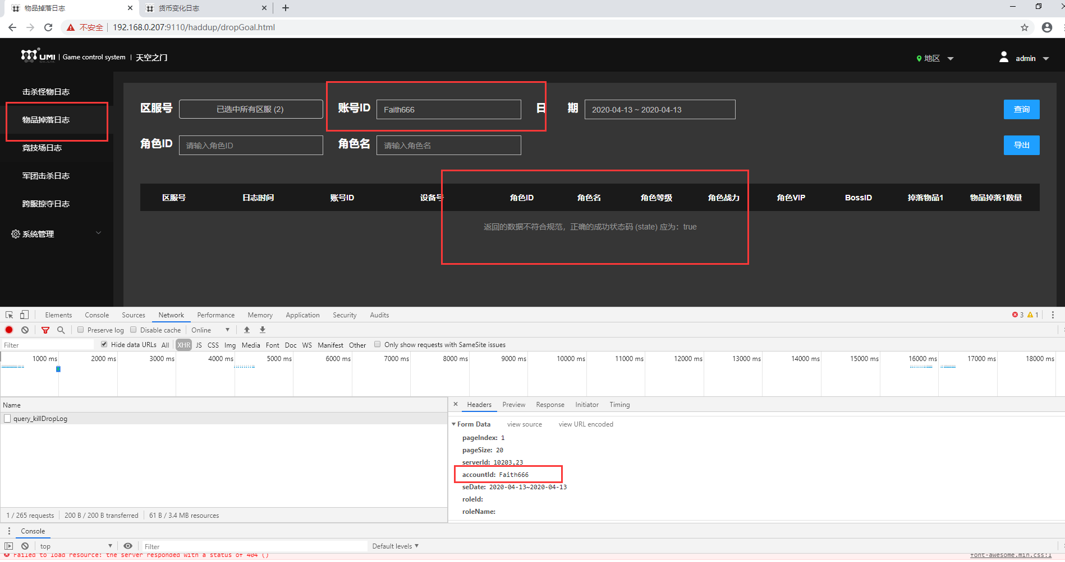 |  | 后端-亚峰
12 | 军团击杀日志页面中，有账号ID搜索框，但是页面数据中没有账号ID数据，是否需要将账号ID改为BOSSID？ （角色ID/角色名也是） |  |  | 后端-亚峰
13 | 区服管理页面，点击删除按钮后，页面弹出二次确认框，点击确定后，页面出现：ested exception is org.apache.ibatis.reflection.ReflectionException: There is no getter for property named 'areaid' in 'class java.lang.Integer' |  |  | 后端-亚峰

